Лист1
Артикул | Фото
141820611 | 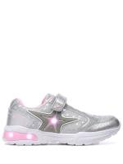
0910000012 | 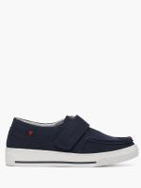
10162122 | 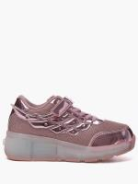
1418304 | 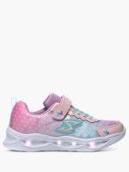
1000835 | 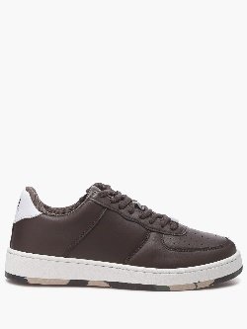
05621025 | 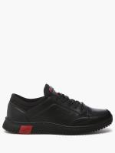
1248191774
1617000048 | 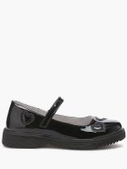
16461106
1121192612 | 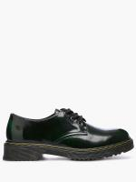
1385321 | 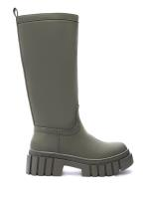
1244000008
0562000242 | 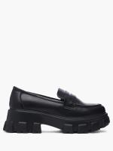
0906301 | 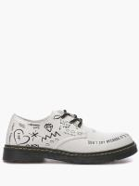
1418309
0562305107 | 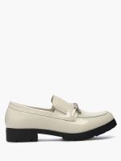
056231251 | 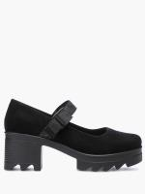
056232192 | 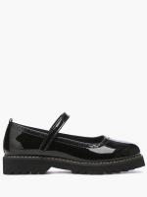
056232194 | 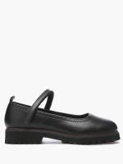
0562552104 | 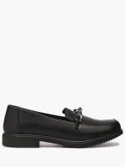
056255875 | 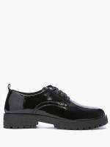
05626031
15101613 | 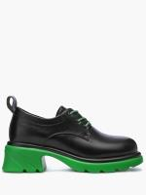
0972013 | 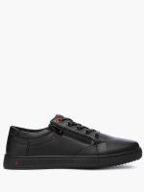
0914000064
0936014 | 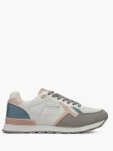
0746000143
0972000068 | 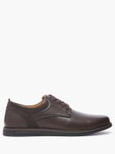
0936022
1617000058 | 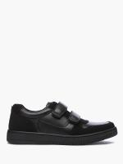
108327404 | 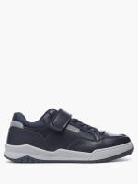
145022315 | 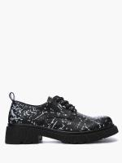
145022101 | 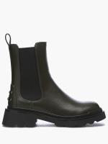
0545231 | 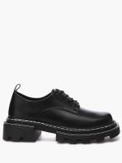
16461105
1126528212
1814000044 | 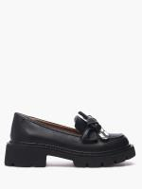
101695414
0936000047
0972000085
0746000110 | 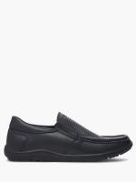
1787000057 | 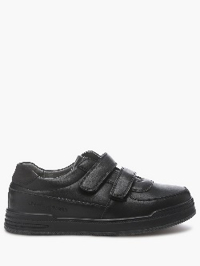
1247000011
1433000044 | 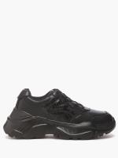
1646211 | 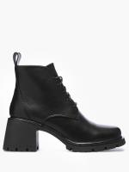
107413391
115422011 | 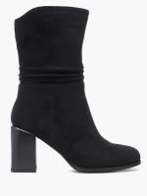
164612 | 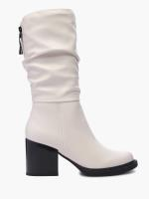
1385313 | 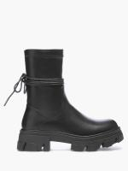
1385320 | 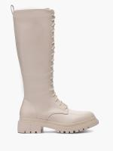
1814000035 | 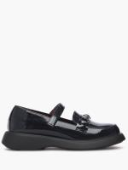
1026000016 | 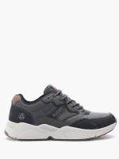
0583000027 | 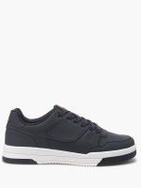
1026000012 | 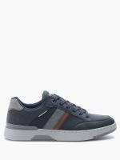
1026000013
14194 | 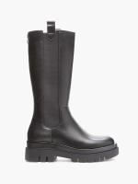
1067000139 | 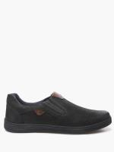
1398222110 | 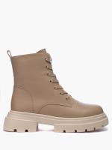
116228 | 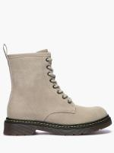
1026000011 | 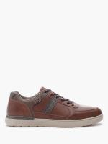
058612145 | 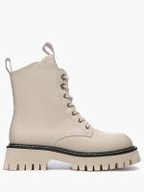
1121206853
054521 | 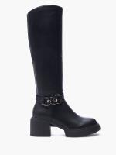
0746000137
0746000142
1303000029 | 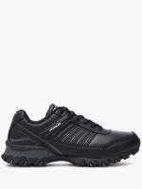
1283000020 | 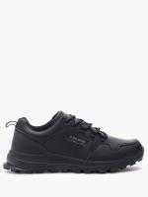
1161000008 | 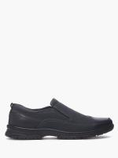
151010921 | 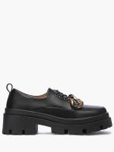
1067000205
1067000154
1067000153
112692833
112622801
1126228012
1067000162
1067000037
09722266
112652827
112692831
0562014
058000388
1149228
056218959
074613527
124670309
13857823
1646233
16056007
1398202217
058612266
1398202214
1162186091
1646232
058000352
1398202219
1398222025
090821064
1646231
161928
164622
112121685
112121882
164623
054541
146556503
164627
056231501
1067000070
106716140
1385122311
107498700
141820612
14183041
10008351
1433322
1083274041
1433323
058000590
151031323
0746220121
1126928304
1126928331
1126928311
1126528271
0562361112
1074987001
1126928301
05623971
054513830
1067000060
0562000226
0562000227
0562000260
056210251
1378000002
1378000001
0972000097
0562000285
0562000284
0746000156
1400000063
0562000188
1814000021
1157000356
1814000020
0562000210
0562000255
089620133
0562000257
1617000046
1074000014
1110000166
1617000060
0562000248
1400000064
100144241
1400000061
0562000204
0562000219
0562000218
1814000061
0562000287
1617000059
1150000048
1617000047
1016178056
0562000270
1815000009
1815000010
0562000282
1814000031
1814000032
1814000045
0906000008
1740000001
0562000189
1814000001
1403000081
0562000190
0562000258
0562000239
1814000071
1121218272
1644000005
1617000057
1617000056
0746000100
0746000099
1787000056
1814000005
0972000048
0972000049
1646000311
1646000319
1646000304
1646000320
1646000317
1646000316
1510000042
1646000326
1814000064
138520221
1646000323
0562000259
1646000309
1646000312
1646000308
1646000321
1814000063
1121000022
1814000015
1510000041
1510000043
1403000073
0746222
1237000039
1403000072
1815000005
1815000029
1815000030
1815000006
056210281
1815000008
1815000020
1815000003
1815000004
1213000024
1300000017
1815000011
1213000023
1403000084
1646000325
1815000012
0746000088
1213000022
1213000030
1213000034
1213000021
1403000079
1605000047
0906000001
097270121
09727012
1814000012
1814000011
1814000017
1814000043
1814000059
0562000214
0562000213
1646000318
1153000029
0746000163
0562000240

